需求紧迫度用SPSSAU计算数据与过程
基础数据
岛屿名称 | 受灾区域面积（㎢） | 再次地质灾害风险等级（1-5级） | 基础设施损坏率（%） | 重伤人数 | 轻伤人数 | 无伤人数 | 对医疗物资需求率（%） | 对生活用品需求率（%） | 相对需求紧迫度
岛1 | 3.2 | 3 | 40 | 8 | 15 | 42 | 18.5 | 23.1 | 1.05
岛2 | 1.8 | 4 | 65 | 5 | 12 | 33 | 16 | 20 | 0.91
岛3 | 5 | 2 | 25 | 12 | 20 | 58 | 22.2 | 27.8 | 1.26
岛4 | 0.7 | 5 | 80 | 3 | 7 | 15 | 16 | 24 | 1.09
岛5 | 2.5 | 1 | 30 | 6 | 10 | 34 | 18 | 22 | 1.00
岛6 | 1.2 | 3 | 50 | 4 | 8 | 28 | 16.3 | 25 | 1.14
岛7 | 4.2 | 3 | 35 | 10 | 18 | 52 | 18.8 | 26.3 | 1.20
岛8 | 0.5 | 4 | 70 | 2 | 5 | 18 | 12 | 20 | 0.91
岛9 | 2.8 | 2 | 45 | 7 | 13 | 40 | 17.5 | 25 | 1.14
岛10 | 3.5 | 3 | 38 | 9 | 16 | 45 | 19.3 | 25.7 | 1.17

1.对无伤人数进行倒数处理
无伤人数
0.02380952381
0.030303030303
0.01724137931
0.066666666667
0.029411764706
0.035714285714
0.019230769231
0.055555555556
0.025
0.022222222222

2.无量纲化处理：归一化处理
MMS_受灾区域面积（㎢） | MMS_再次地质灾害风险等级（1-5级） | MMS_基础设施损坏率（%） | MMS_重伤人数 | MMS_轻伤人数 | MMS_无伤人数 | MMS_对医疗物资需求率（%） | MMS_对生活用品需求率（%）
0.6 | 0.5 | 0.27272727273 | 0.6 | 0.66666666667 | 0.13289036545 | 0.63725490196 | 0.39743589744
0.28888888889 | 0.75 | 0.72727272727 | 0.3 | 0.46666666667 | 0.26427061311 | 0.39215686275 | 0
1 | 0.25 | 0 | 1 | 1 | 0 | 1 | 1
0.044444444444 | 1 | 1 | 0.1 | 0.13333333333 | 1 | 0.39215686275 | 0.51282051282
0.44444444444 | 0 | 0.090909090909 | 0.4 | 0.33333333333 | 0.2462380301 | 0.58823529412 | 0.25641025641
0.15555555556 | 0.5 | 0.45454545455 | 0.2 | 0.2 | 0.37375415282 | 0.42156862745 | 0.64102564103
0.82222222222 | 0.5 | 0.18181818182 | 0.8 | 0.86666666667 | 0.040250447227 | 0.66666666667 | 0.80769230769
0 | 0.75 | 0.81818181818 | 0 | 0 | 0.77519379845 | 0 | 0
0.51111111111 | 0.25 | 0.36363636364 | 0.5 | 0.53333333333 | 0.15697674419 | 0.53921568627 | 0.64102564103
0.66666666667 | 0.5 | 0.23636363636 | 0.7 | 0.73333333333 | 0.1007751938 | 0.71568627451 | 0.73076923077

3.描述统计
指标 | 样本量 | 平均值 | 标准差
MMS_受灾区域面积（㎢） | 10 | 0.453 | 0.332
MMS_再次地质灾害风险等级（1-5级） | 10 | 0.5 | 0.289
MMS_基础设施损坏率（%） | 10 | 0.415 | 0.332
MMS_重伤人数 | 10 | 0.46 | 0.32
MMS_轻伤人数 | 10 | 0.493 | 0.328
MMS_无伤人数 | 10 | 0.309 | 0.328
MMS_对医疗物资需求率（%） | 10 | 0.535 | 0.262
MMS_对生活用品需求率（%） | 10 | 0.499 | 0.335

4.CRITIC权重计算结果
指标 | 指标变异性 | 指标冲突性 | 信息量 | 权重
MMS_受灾区域面积（㎢） | 0.332 | 5.743 | 1.909 | 11.1214%
MMS_再次地质灾害风险等级（1-5级） | 0.289 | 7.874 | 2.273 | 13.2459%
MMS_基础设施损坏率（%） | 0.332 | 9.107 | 3.021 | 17.6036%
MMS_重伤人数 | 0.32 | 5.601 | 1.795 | 10.4574%
MMS_轻伤人数 | 0.328 | 5.525 | 1.814 | 10.5734%
MMS_无伤人数 | 0.328 | 9.226 | 3.029 | 17.6521%
MMS_对医疗物资需求率（%） | 0.262 | 5.633 | 1.478 | 8.6121%
MMS_对生活用品需求率（%） | 0.335 | 5.505 | 1.842 | 10.7340%

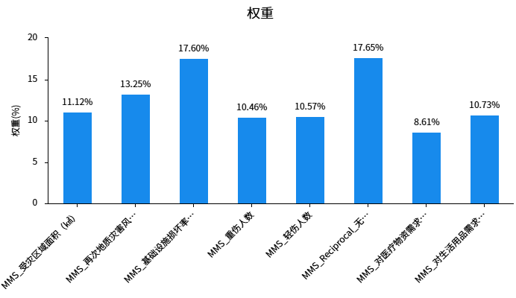

岛屿名称 | CRITIC权重法综合得分 | 相对需求紧迫度
岛1 | 43.52% | 1.65
岛2 | 42.06% | 1.59
岛3 | 54.81% | 2.07
岛4 | 60.33% | 2.28
岛5 | 26.42% | 1.00
岛6 | 37.67% | 1.43
岛7 | 51.62% | 1.95
岛8 | 38.02% | 1.44
岛9 | 40.56% | 1.54
岛10 | 49.06% | 1.86

岛屿名称 | MMS_受灾区域面积（㎢） | MMS_再次地质灾害风险等级（1-5级） | MMS_基础设施损坏率（%） | MMS_重伤人数 | MMS_轻伤人数 | MMS_无伤人数 | MMS_对医疗物资需求率（%） | MMS_对生活用品需求率（%） | 相对需求紧迫度
岛1 | 0.6 | 0.5 | 0.27272727273 | 0.6 | 0.66666666667 | 0.13289036545 | 0.63725490196 | 0.39743589744 | 1.55
岛2 | 0.28888888889 | 0.75 | 0.72727272727 | 0.3 | 0.46666666667 | 0.26427061311 | 0.39215686275 | 0 | 0.00
岛3 | 1 | 0.25 | 0 | 1 | 1 | 0 | 1 | 1 | 3.90
岛4 | 0.044444444444 | 1 | 1 | 0.1 | 0.13333333333 | 1 | 0.39215686275 | 0.51282051282 | 2.00
岛5 | 0.44444444444 | 0 | 0.090909090909 | 0.4 | 0.33333333333 | 0.2462380301 | 0.58823529412 | 0.25641025641 | 1.00
岛6 | 0.15555555556 | 0.5 | 0.45454545455 | 0.2 | 0.2 | 0.37375415282 | 0.42156862745 | 0.64102564103 | 2.50
岛7 | 0.82222222222 | 0.5 | 0.18181818182 | 0.8 | 0.86666666667 | 0.040250447227 | 0.66666666667 | 0.80769230769 | 3.15
岛8 | 0 | 0.75 | 0.81818181818 | 0 | 0 | 0.77519379845 | 0 | 0 | 0.00
岛9 | 0.51111111111 | 0.25 | 0.36363636364 | 0.5 | 0.53333333333 | 0.15697674419 | 0.53921568627 | 0.64102564103 | 2.50
岛10 | 0.66666666667 | 0.5 | 0.23636363636 | 0.7 | 0.73333333333 | 0.1007751938 | 0.71568627451 | 0.73076923077 | 2.85

